66 東京都への通勤通学者比率
 | 66 東京都への通勤通学者比率

 | 時点 2020(R2)年10月1日（５年毎） |  |  |  |  |  |  | 平 均 値 |  |  |  | 10.2
 | 単位 ％，人 |  |  |  |  |  |  | 標準偏差 |  |  |  | 12.2
 | 市町村名 | 指標 | 順位 |  | 通勤通学者数 |  | 市町村名 | 指標 | 順位 |  | 通勤通学者数

 | 千葉県 | 22.0 |  | － |  | 688,878 | 八街市 | 4.7 |  | 25 |  | 1,664
 | 千葉市 | 19.1 |  | 13 |  | 88,770 | 印西市 | 21.8 |  | 12 |  | 11,477
 | 銚子市 | 0.6 |  | 53 |  | 181 | 白井市 | 22.3 |  | 11 |  | 7,126
 | 市川市 | 45.7 |  | 2 |  | 118,064 | 富里市 | 4.1 |  | 27 |  | 1,093
 | 船橋市 | 33.0 |  | 5 |  | 105,741 | 南房総市 | 0.9 |  | 50 |  | 161
 | 館山市 | 1.0 |  | 49 |  | 220 | 匝瑳市 | 1.1 |  | 46 |  | 182
 | 木更津市 | 5.3 |  | 23 |  | 3,608 | 香取市 | 1.2 |  | 45 |  | 468
 | 松戸市 | 35.1 |  | 3 |  | 85,970 | 山武市 | 3.1 |  | 32 |  | 803
 | 野田市 | 11.1 |  | 16 |  | 8,638 | いすみ市 | 2.5 |  | 37 |  | 429
 | 茂原市 | 4.6 |  | 26 |  | 1,942 | 大網白里市 | 9.0 |  | 17 |  | 2,210
 | 成田市 | 5.0 |  | 24 |  | 3,560 | 酒々井町 | 8.2 |  | 19 |  | 847
 | 佐倉市 | 16.2 |  | 14 |  | 13,408 | 栄町 | 9.0 |  | 17 |  | 905
 | 東金市 | 4.0 |  | 29 |  | 1,176 | 神崎町 | 2.7 |  | 35 |  | 85
 | 旭市 | 0.8 |  | 51 |  | 265 | 多古町 | 1.3 |  | 43 |  | 104
 | 習志野市 | 29.5 |  | 6 |  | 27,353 | 東庄町 | 0.6 |  | 53 |  | 41
 | 柏市 | 27.3 |  | 8 |  | 56,170 | 九十九里町 | 2.5 |  | 37 |  | 182
 | 勝浦市 | 1.3 |  | 43 |  | 109 | 芝山町 | 2.1 |  | 40 |  | 82
 | 市原市 | 6.2 |  | 21 |  | 8,124 | 横芝光町 | 1.5 |  | 42 |  | 173
 | 流山市 | 33.2 |  | 4 |  | 31,736 | 一宮町 | 6.7 |  | 20 |  | 401
 | 八千代市 | 23.9 |  | 9 |  | 23,663 | 睦沢町 | 3.5 |  | 30 |  | 117
 | 我孫子市 | 27.8 |  | 7 |  | 16,613 | 長生村 | 4.1 |  | 27 |  | 294
 | 鴨川市 | 0.7 |  | 52 |  | 115 | 白子町 | 3.3 |  | 31 |  | 178
 | 鎌ケ谷市 | 23.7 |  | 10 |  | 12,078 | 長柄町 | 2.9 |  | 33 |  | 97
 | 君津市 | 2.8 |  | 34 |  | 1,242 | 長南町 | 2.3 |  | 39 |  | 83
 | 富津市 | 2.1 |  | 40 |  | 451 | 大多喜町 | 1.1 |  | 46 |  | 48
 | 浦安市 | 47.0 |  | 1 |  | 42,849 | 御宿町 | 2.6 |  | 36 |  | 79
 | 四街道市 | 13.2 |  | 15 |  | 5,542 | 鋸南町 | 1.1 |  | 46 |  | 40
 | 袖ケ浦市 | 5.9 |  | 22 |  | 1,921

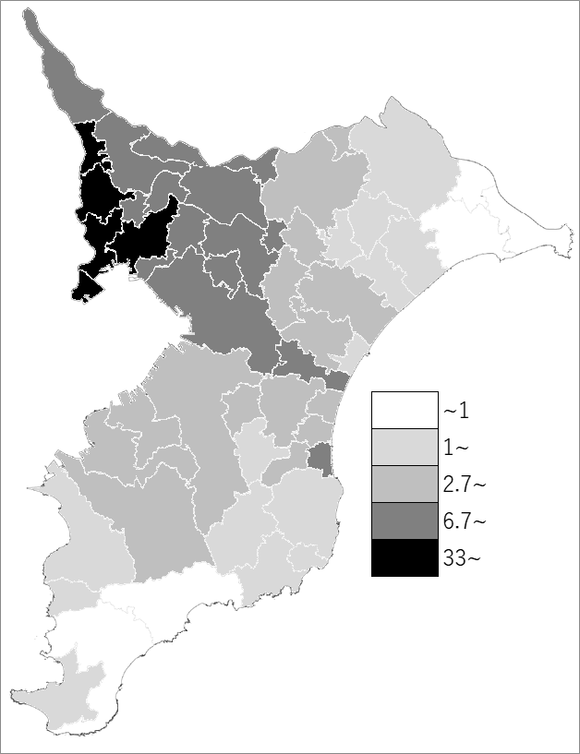
 | 千葉県の推移
 | 通勤通学者数（右軸） | 指標
平成12年 | 822391 | 24.4
平成17年 | 781839 | 23.8
平成22年 | 732821 | 22.8
平成27年 | 713547 | 22.4
令和2年 | 688878 | 22

《備 考》 ・資料出所 総務省統計局「令和2年国勢調査」 ・算出方法 東京都への15歳以上通勤通学者数÷15歳以上通勤通学者総数

